ARCEN INSGE
 |  |  |  |  |  | PROCESO DE GESTIÓN DOCUMENTAL |  |  |  |  |  |  |  |  | POLICÍA NACIONAL
Código:1GD-FR-0020
Fecha: 04/07/2018 |  |  |  |  |  | DIAGNÓSTICO INTEGRAL PARA LOS ARCHIVOS DE LA POLICÍA NACIONAL
Versión: 0

CIUDAD: Bogotá |  |  |  |  |  |  |  |  | FECHA ELABORACIÓN DEL DIAGNÓSTICO: 10 de Septiembte de 2021 |  |  |  |  |  |  | 10 |  | 9 |  |  | 2021
RESPONSABLE DEL DILIGENCIAMIENTO: Intendente José Alejandro Castañeda González
A. IDENTIFICACIÓN
CÓDIGO Y NOMBRE DE LA UNIDAD: 1.11 Inspección General Policía Nacional
FECHA DE CREACIÓN DE LA UNIDAD: 12 de diciembre de 1891 |  |  |  |  |  |  |  |  | ACTO ADMINISTRATIVO DE CREACIÓN DE LA UNIDAD: Reglamento General de la Policía Nacional de Bogotá
DIRECCIÓN DE LA UNIDAD: Calle 17 N° 65b 99 edificio Soluzona |  |  |  |  |  |  |  |  | ACTO ADMINISTRATIVO VIGENTE DE LA UNIDAD: Resolucion 08276 del 27 de diciembre de 2016
CORREO ELECTRÓNICO DE LA UNIDAD: insge.jefat@policia.gov.co |  |  |  |  |  |  |  |  | TELÉFONO: 5159328 / 5159523 |  |  |  |  |  |  |  | IP: 9023 / 9523
A.1 DIRECTOR, COMANDANTE O JEFE DE LA UNIDAD:
NOMBRE: |  |  | JORGE LUIS RAMIREZ ARAGON
GRADO: |  |  | MAYOR GENERAL
CARGO: |  |  | Inspector General
TIEMPO EN EL CARGO: |  |  |  | 9 meses
A.2 ADMINISTRACIÓN DEL ARCHIVO
Jefe Grupo de Gestión Documental
NOMBRES Y APELLIDOS: José Alejandro Castañeda Gonzalez |  |  |  |  |  |  |  |  | CAPACITACIÓN O CURSOS EN GESTIÓN DOCUMENTAL Y ARCHIVÍSTICA
GRADO: Intendente |  |  |  |  |  |  |  |  | 1 | 1886866 - SENA COMPLEMENTARIA VIRTUAL EN ORGANIZACION DOCUMENTAL EN EL ENTORNO LABORAL - 2019
CARGO: Jefe Gestión Documental |  |  |  |  |  |  |  |  | 2 | 789595 - SENA COMPLEMENTARIA VIRTUAL EN HERRAMIENTAS DE SUPERVISION Y CONTROL - 2014
TIEMPO EN EL PROCESO DE GESTIÓN DOCUMENTAL (Años, Meses, Días) |  |  |  |  |  |  |  |  | 3 | 249918 - SENA CURSO ESPECIAL EN REDACCIÓN Y ORTOGRAFÍA - 2013
TIEMPO EN LA INSTITUCIÓN (Años, Meses, Días) |  |  |  |  |  |  |  |  | 4 | 356360 -SENA CURSO ESPECIAL EN GESTIÓN DOCUMENTAL - 2012
CORREO INSTITUCIONAL |  |  |  |  |  |  |  |  | 5
No. CELULAR |  |  |  |  |  |  |  |  | 6
No IP DE LA OFICINA Y/O GRUPO |  |  |  |  |  |  |  |  | 7
CONDICIÓN MÉDICO LABORAL: |  |  |  |  |  |  |  |  | 8
Funciones del Jefe Grupo de Gestión Documental
1 | Supervisar el trámite en las ventanillas únicas de la documentación oficial a través de mecanismos para que se garantice el manejo expedito y controlado de la correspondencia.
2 | Verificar el cumplimiento a los lineamientos del proceso de gestión documental, respecto al control de registros para que se ejecuten las directrices y regulaciones de los entes competentes.
3 | Supervisar la ejecución del procedimiento archivo central con el fin de garantizar la disponibilidad e integridad de los activos de información para la consulta.
4 | Proyectar las modificaciones o actualizaciones de las tablas de retención documental cuando se requiera, para el trámite respectivo ante el comité de archivo de la unidad.
5 | Brindar la información que corresponda de acuerdo a la naturaleza del cargo, a quien la requiera, siguiendo los lineamientos de la normativa establecida.
6 | Implementar el sistema de gestión integral de acuerdo con los lineamientos institucionales, efectuando mejora continua en los procesos que lo requieran.
7 | Las demás que le sean asignadas de acuerdo con la ley, los reglamentos o la naturaleza de su cargo.
Responsable Archivo Central
NOMBRES Y APELLIDOS: LUIS ANTONIO CASTILLO REYES |  |  |  |  |  |  |  |  | CAPACITACIÓN O CURSOS EN GESTIÓN DOCUMENTAL Y ARCHIVÍSTICA
GRADO: Subintendente |  |  |  |  |  |  |  |  | 1 | 1886866 – SENA - COMPLEMENTARIA VIRTUAL EN ORGANIZACION DOCUMENTAL EN EL ENTORNO LABORAL – 2019
CARGO: Auxiliar de Archivo |  |  |  |  |  |  |  |  | 2 | 1664239 – SENA - COMPLEMENTARIA VIRTUAL EN COMPETENCIAS CIUDADANAS SABER PRO – 2018
TIEMPO EN EL PROCESO DE GESTIÓN DOCUMENTAL (Años, Meses, Días) |  |  |  |  |  |  |  |  | 3 | 461702 – SENA TÉCNICO EN ASISTENCIA EN ORGANIZACIÓN DE ARCHIVOS – 2014
TIEMPO EN LA INSTITUCIÓN (Años, Meses, Días) |  |  |  |  |  |  |  |  | 4 | 295464 – SENA - CURSO ESPECIAL EN SERVICIO AL CLIENTE INTERNO Y EXTERNO EN LA ORGANIZACIÓN - 2011
CORREO INSTITUCIONAL: |  |  |  |  |  |  |  |  | 5
No. CELULAR: |  |  |  |  |  |  |  |  | 6
No IP DE LA OFICINA Y/O GRUPO |  |  |  |  |  |  |  |  | 7
CONDICIÓN MÉDICO LABORAL: |  |  |  |  |  |  |  |  | 8
Funciones del Responsable Archivo Central
1 | Revisar los parámetros establecidos en gestión documental con el fin de garantizar los niveles de seguridad y confidencialidad de la información.
2 | Llevar el control de la entrada y salida de documentos que se encuentren bajo su responsabilidad siguiendo los procedimientos establecidos con el fin de prevenir la pérdida de información.
3 | Revisar los conceptos técnicos sobre gestión documental emitidos por el grupo con el fin de que cumplan con las directrices de la Institución y estatal.
4 | Brindar la información que corresponda de acuerdo a la naturaleza del cargo, a quien la requiera, siguiendo los lineamientos de la normativa establecida.
5 | Implementar el sistema de gestión integral de acuerdo con los lineamientos institucionales, efectuando mejora continua en los procesos que lo requieran.
6 | Realizar las actividades establecidas en la gestión documental, aplicando la normativa vigente.
7 | Las demás que le sean asignadas de acuerdo con la ley, los reglamentos o la naturaleza de su cargo.
TALENTO HUMANO
GRADO | APELLIDOS Y NOMBRES |  |  |  | CÉDULA | CARGO ACTUAL | No. De Celular | TIEMPO DE SERVICIO EN LA UNIDAD |  |  | TIEMPO EN EL PROCESO DE GESTIÓN DOCUMENTAL |  |  | NIVEL ACADÉMICO |  |  |  |  | CONDICIÓN MÉDICO LABORAL
 |  |  |  |  |  |  |  | Años | Meses | Días | Años | Meses | Días
IT | CASTAÑEDA GONZALEZ JOSE ALEJANDRO |  |  |  |  | JEFE GESTOIN DOCUMENTAL |  |  |  |  |  |  |  | TECNICO EN SERVICIO DE POLICIA
SI. | CASTILLO REYES LUIS ANTONIO |  |  |  |  | AUXILIAR DE ARCHIVO |  |  |  |  |  |  |  | TECNICO EN ORGANIZACIÓN DE ARCHIVOS
PT. | JULIAN ALBERTO MOLINA DURANGO |  |  |  |  | RADICADOR |  |  |  |  |  |  |  | TECNICO EN ORGANIZACIÓN DE ARCHIVOS
PT. | ENCISO GAITAN YIMMY YOEL |  |  |  |  | ESTAFETA |  |  |  |  |  |  |  | TECNICO EN SERVICIO DE POLICIA

A.3 NIVEL Y TIPO DE ARCHIVO
NIVEL DE LA UNIDAD |  |  |  |  | Asesor |  | Control |  | Operativo |  |  |  | Administrativo |  |  |  |  | Docente
 |  |  |  |  |  |  | X
JURISDICCIÓN |  |  |  |  | Dirección |  |  | Oficina Asesora |  |  | Región |  | Metropolitana |  | Departamento |  |  | Escuela de Policía |  |  |  | Centro de Instrucción
 |  |  |  |  |  |  |  | X
MISIÓN DE LA UNIDAD |  |  |  |  | La Inspección General es la dependencia de la Policía Nacional encargada de asesorar al mando institucional en el direccionamiento del comportamiento ético de los servidores públicos que conforman la institución, mediante el desarrollo de las políticas y programas de prevención y control de conductas que afectan la integridad policial en la prestación del servicio policial.
...
B1. DATOS GENERALES Y UBICACIÓN DEL DEPÓSITO DE ARCHIVO
B.5 EQUIPOS Y ENSERES
Accesorio |  |  |  |  |  |  | Cantidad | Accesorio |  |  |  |  | Cantidad | Accesorio |  |  |  |  |  |  | Cantidad
Cuenta con extintores CO2 (cuantos): |  |  |  |  |  |  | 2 | Termohigrómetros |  |  |  |  | 2 | Puestos de Trabajo |  |  |  |  |  |  | 5
Cuenta con extintores Multipropósito(cuantos): |  |  |  |  |  |  | 2 | Equipos de Computo |  |  |  |  | 4 | Teléfonos |  |  |  |  |  |  | 1
Cuenta con extractores de aire (cuantos): |  |  |  |  |  |  | 0 | Escáneres |  |  |  |  | 2 | Unidades de Conservación (Cajas) |  |  |  |  |  |  | 100
Cuenta con sensores de movimiento: |  |  |  |  |  |  | 0 | Impresoras |  |  |  |  | 0 | Unidades de Conservación (Carpetas) |  |  |  |  |  |  | 50
Deshumidificadores |  |  |  |  |  |  | 1 | Fotocopiadoras |  |  |  |  | 0 | Equipos de Microfilmación |  |  |  |  |  |  | 0
Otros, cuales? |  |  | 02 carretas para documentacion en aluminio
EVIDENCIA FOTOGRÁFICA
SE DEBERÁ ANEXAR FOTOGRAFÍAS QUE DEN CUANTA DE LAS CONDICIONES TÉCNICAS MÍNIMAS QUE PRESENTA LA ESTRUCTURA DEL ARCHIVO, EQUIPAMIENTO Y MOBILIARIO, ESTANTERÍA, SEÑALÉTICA Y SEGURIDAD, LAS ÁREAS COLINDANTES Y EL ESTADO DE LA INFORMACIÓN ADMINISTRADA POR LA UNIDAD
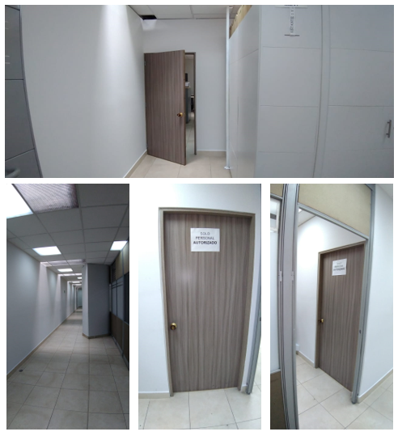
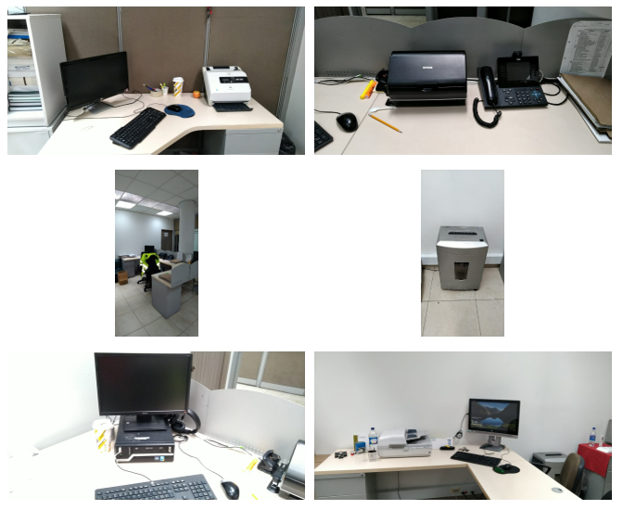
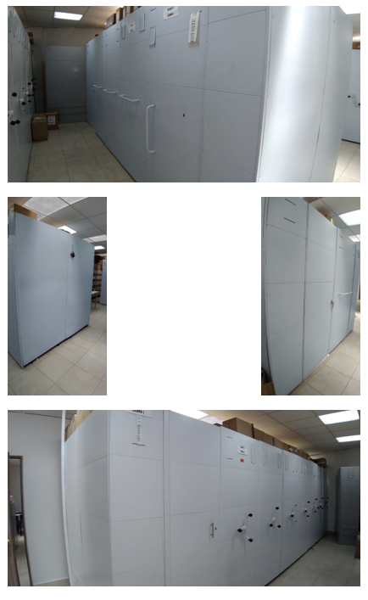
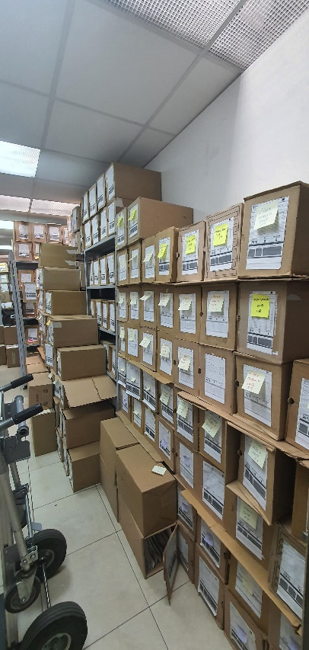
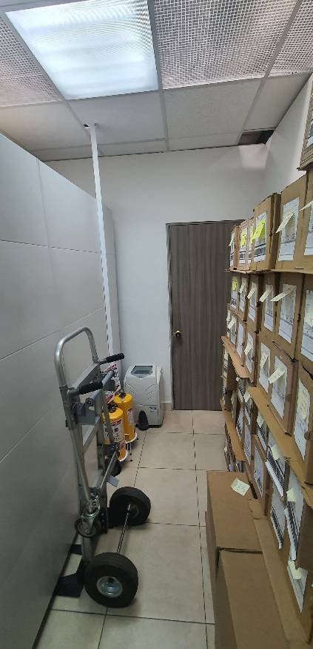
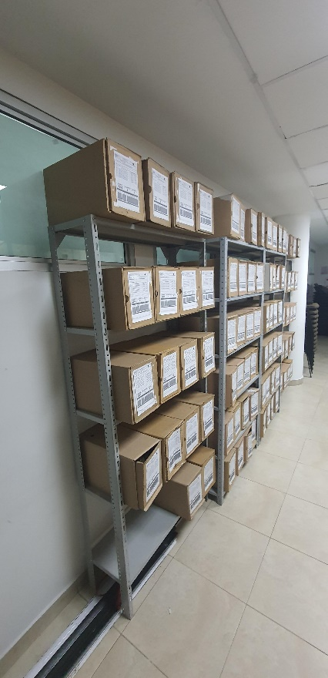

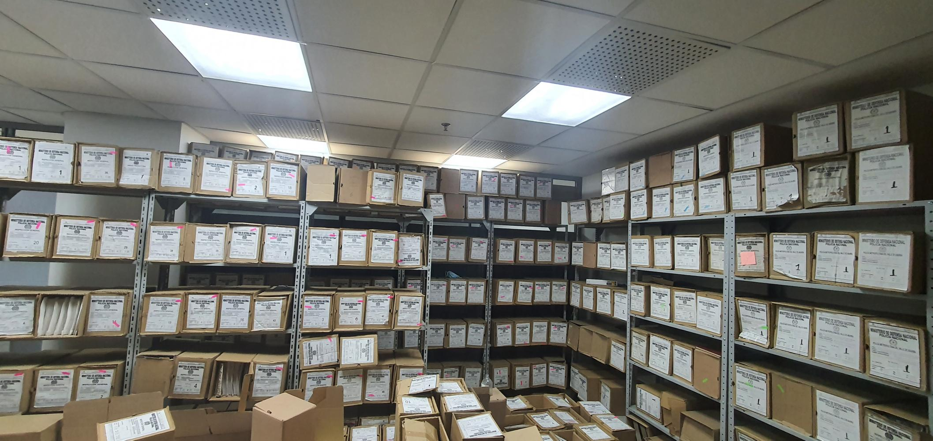

C. CARACTERÍSTICAS DE LA DOCUMENTACIÓN
IDENTIFICACIÓN DEL FONDO ACUMULDADO O DOCUMENTAL
UNIDAD POLICIAL |  |  |  |  |  | Inspeccion General |  |  |  | DEPENDENCIA PRODUCTORA: |  |  |  | UNIDADES DEL NIVEL CENTRAL INCLUYENDO BOGOTA
ACERVO DOCUMENTAL
Fechas Extremas Acervo Documental |  |  |  |  | Cantidades de Unidades de Conservación Cajas |  | Cantidad Soporte Documental
Fecha Inicial |  |  |  |  |  |  | Archivo de Gestión | Papel (carpetas) | Análogo | Digital | Planos | Libros | Videos | Fotografías |  | Cintas |  | Microfilmes |  | Magnéticos y ópticos |  | Pergaminos
fecha final |  |  |  |  |  |  |  | 0 | 0 | 0 | 0 | 0 | 0 | 0 |  | 0 |  | 0 |  | 0 |  | 0
Fecha Inicial |  | 7 | 1 | 1981 | 1200 cajas |  | Archivo Central | Papel (carpetas) | Análogo | Digital | Planos | Libros | Videos | Fotografías |  | Cintas |  | Microfilmes |  | Magnéticos y ópticos |  | Pergaminos
fecha final |  | 31 | 12 | 2016 |  |  |  | 6,000 | 0 | 0 | 0 | 213 | 0 | 0 |  | 0 |  | 0 |  | 0 |  | 0
...
 |  |  |  |  |  | Archivo Central |  |  | verificación visual |  |  | ACTA 052 – ARGEN - GACOD - 2.25 QUE TRATA DE LA VISITA DE ACOMPAÑAMIENTO AL PROCESO DE GESTIÓN DOCUMENTAL POR PARTE DEL PERSONAL DEL ÁREA DE ARCHIVO GENERAL DE LA SECRETARÍA GENERAL A LAS INSTALACIONES DEL ARCHIVO CENTRAL Y A LOS ARCHIVOS DE GESTIÓN DE LA INSPECCIÓN GENERAL. |  |  | mensual
 |  |  |  |  |  | Archivo Central |  |  | fumigación |  |  | plan de saneamiento y mantenimiento de la instalaciones edificio soluzona |  |  | semestral
 |  |  |  |  |  | Archivo Central
 |  |  |  |  |  | Archivo Central
 |  |  |  |  |  | Archivo Central
...
 |  |  |  |  |  | Archivo Central |  |  | verificación visual |  |  | ACTA 052 – ARGEN - GACOD - 2.25 QUE TRATA DE LA VISITA DE ACOMPAÑAMIENTO AL PROCESO DE GESTIÓN DOCUMENTAL POR PARTE DEL PERSONAL DEL ÁREA DE ARCHIVO GENERAL DE LA SECRETARÍA GENERAL A LAS INSTALACIONES DEL ARCHIVO CENTRAL Y A LOS ARCHIVOS DE GESTIÓN DE LA INSPECCIÓN GENERAL. |  |  | mensual
 |  |  |  |  |  | Clase de Archivo |  |  | Actividad |  |  | Evidencia |  |  | periodicidad |  |  |  |  | Observaciones
...
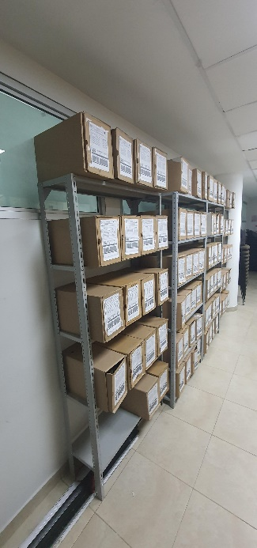
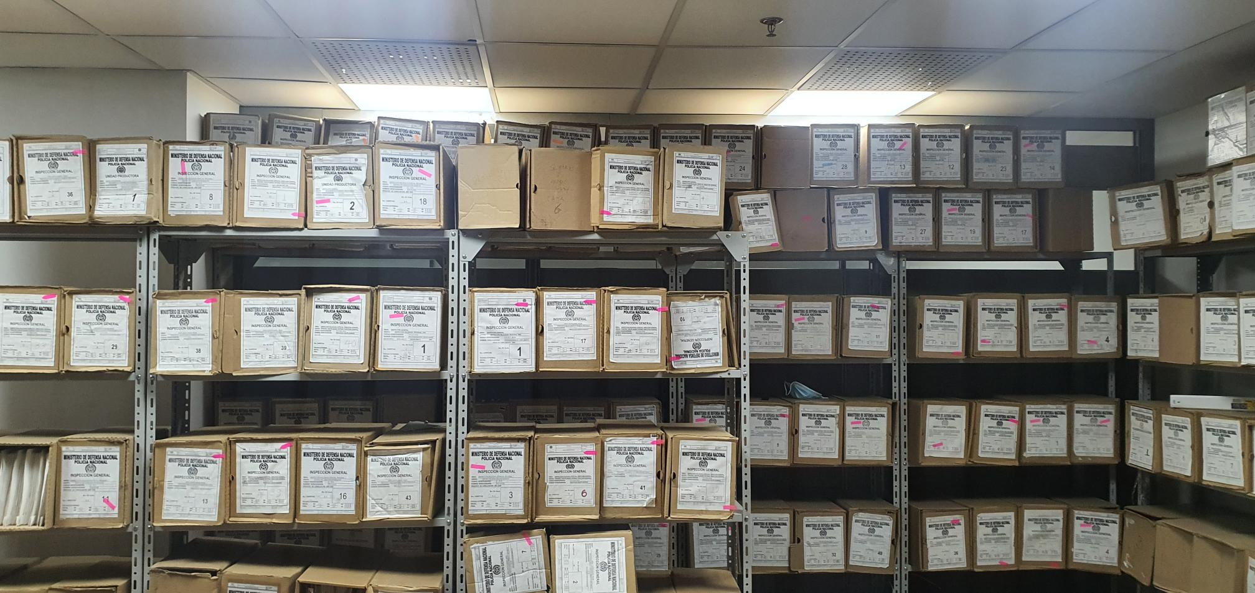

 |  |  |  |  | 2021 |  | Fecha de Elaboración |  | 10 | 9 | 2021 |  |  |  | VISTO BUENO JEFE DE LA UNIDAD
 |  |  |  |  |  |  | Jefe Grupo de Gestión Documental |  |  |  |  |  |  |  | INSPECTOR GENERAL
 |  |  |  |  |  |  |  |  | IT. JOSE CASTAÑEDA GONZALEZ |  |  |  |  |  |  | MG. JORGE LUIS RAMIREZ ARAGON

 |  |  |  |  |  |  | Firma |  |  |  |  |  |  |  |  | Firma

